current-balance
API: |  | Recurso: GET | /credit-card-accounts/v1/accounts/{creditCardAccountID}/current-balance

Request:

Field Name | Glosa FieldName | Type Request | ISO20022 Type | JSON Data Type | Cardinalidad | Mandatory | Ejemplo | Observaciones
page | Número de página | Query Param | Max5NumericText | number (int) | [0..1] | No | 1 | Para paginación, indica la página que se desea consultar.
pageSize | Tamaño de página | Query Param | Max5NumericText | number (int) | [0..1] | No | 20 | Para paginación, indica la cantidad de cuentas por página.

Response:
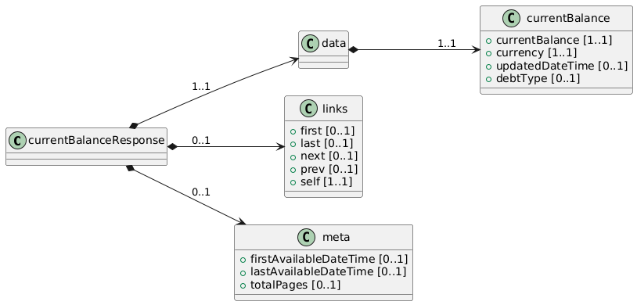
Field Name | Glosa FieldName | ISO20022 Type | JSON Data Type | Cardinalidad | Mandatory | Ejemplo | Observaciones | Path
currentBalanceResponse | Objeto principal | - | object | [1..1] | Sí |  | Contenedor raíz de la respuesta. | /currentBalanceResponse
data | Objeto principal | - | object | [1..1] | Sí |  | Contenedor raíz de la respuesta. | /currentBalanceResponse/data
currentBalance | Objeto principal del saldo | - | object | [1..1] | Sí |  | Contenedor raíz del balance actual | /currentBalanceResponse/data/currentBalance
currentBalance | Saldo actual | Amount | number | [1..1] | Sí | 120000 | Monto utilizado + cargos pendientes no facturados al momento de la consulta. | /currentBalanceResponse/data/currentBalance/currentBalance
currency | Moneda del saldo | ISO4217CurrencyCode | string | [1..1] | Sí | "CLP" | Moneda en la que se expresa el saldo actual. | /currentBalanceResponse/data/currentBalance/currency
updatedDateTime | Fecha/Hora de cálculo | ISODateTime | string (date-time) | [0..1] | No | "2025-02-25T15:00:00Z" | Momento en que se actualizó el saldo. | /currentBalanceResponse/data/currentBalance/updatedDateTime
debtType | Tipo de deuda | DebtTypeCode | string | [0..1] | No | "Revolving" | Indica cómo se maneja la deuda (revolving, cuota, etc.). | /currentBalanceResponse/data/currentBalance/debtType

